상품제안서
스카이 핏 바이브 골전도 블루투스 생활방수 무선헤드셋 | 상품코드: S36505

 |  |  |  |  |  |  | 02-713-8555 | www.synergygift.co.kr
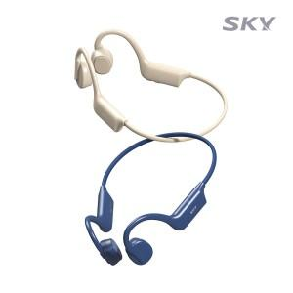

【상세/제작정보】

【인쇄/포장옵션】 | 레이저, 풀칼라 / 포장지포장

【공급단가】 | 수량 | 50~ | 100~ | 300~ | 500~ | 1,000~
*VAT별도 | 네이비 | 17,790원 | 16,740원 | 16,210원 | 15,420원 | 14,890원
 | 베이지 | 17,790원 | 16,740원 | 16,210원 | 15,420원 | 14,890원

【상품 URL】 | https://www.synergygift.co.kr:443/src/goods_detail.php?gdno=36505

